Sheet1
价格区间
下限（万）含 | 上限（万）不含 | 价格区间（万） | 举例
0 | 50 | 5 | 0-5；5-10；……45-50；
50 | 100 | 10 | 50-60；60-70；……；90-100；
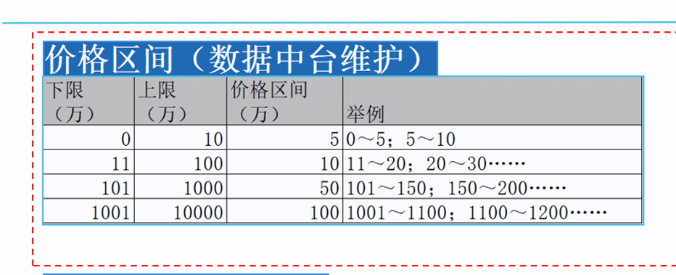
100 | 500 | 50 | 100-150；150-200；……450-500
500 | 1000 | 100 | 500-600；……900-1000
1000 | 以上 | 200 | 1000-1200；……

